Лист1
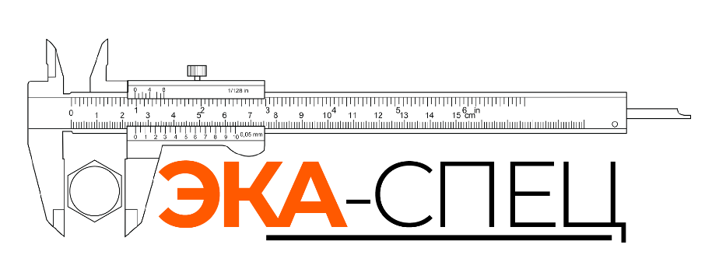 |  |  | MTC +375 (29) 792-28-98 Брест ул. Гродненская 55в
Толщина листа, мм | Стоимость реза за 1 м, руб | Стоимость врезки 1 шт, руб | Длина реза | Количество врезок | Стоимость с НДС
25 | 7.00 | 1.50 | 0.00 | 0.00 | 0.00
20 | 6.00 | 1.20 | 0.00 | 0.00 | 0.00
18 | 5.40 | 1.10 | 0.00 | 0.00 | 0.00
16 | 4.80 | 0.95 | 0.00 | 0.00 | 0.00
14 | 4.20 | 0.85 | 0.00 | 0.00 | 0.00
12 | 3.60 | 0.75 | 0.00 | 0.00 | 0.00
10 | 3.00 | 0.60 | 0.00 | 0.00 | 0.00
8 | 2.40 | 0.50 | 0.00 | 0.00 | 0.00
6 | 1.80 | 0.40 | 0.00 | 0.00 | 0.00
5 | 1.50 | 0.30 | 0.00 | 0.00 | 0.00
4 | 1.25 | 0.25 | 0.00 | 0.00 | 0.00
3 | 1.20 | 0.12 | 0.00 | 0.00 | 0.00
2 | 1.20 | 0.12 | 0.00 | 0.00 | 0.00

 | • Цена металла и раскроя уточняйте по телефону +375 (29) 792-28-98 • Цена является действующей, более точный расчет вы можете получить, связавшись с нами • Действует скидочная система

